Datos personales
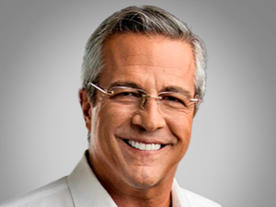

Nombres: | Jimmy
Apellidos: | Jairala Vallazza
Facebook: | https://www.facebook.com/jimmyjairala/
Twitter: | @jimmyjairala
Descripción: | Candidato a la Alcaldía de Guayaquil

